PASAPORTE
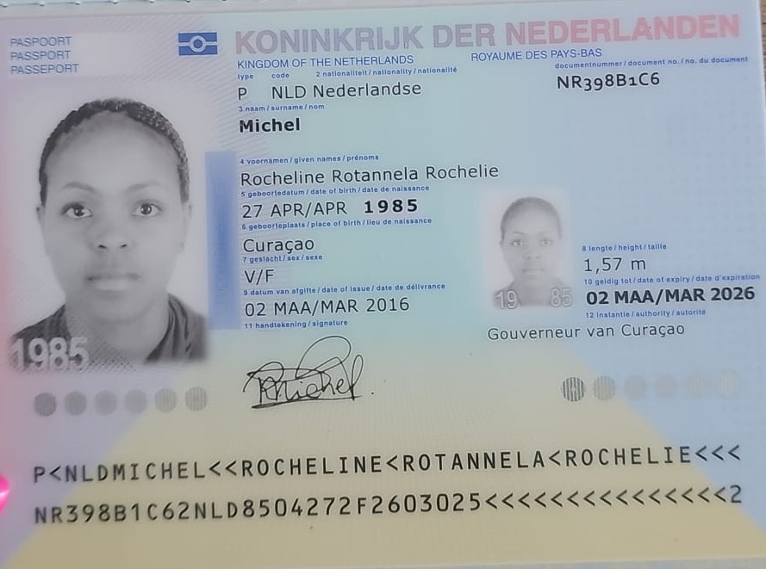
Nombre | Rocheline
Nombre | Rotannela Rochelie | ALERGIA EN LOS OJOS
Apellido | Michel
Apellido de casada
Género: . | Femenino
Pasaporte | NR398B1C6
Fecha de nacimiento | 27 de abril 1985
Edad | 40
Estado civil | Soltera
Dirección | kaya tibourin 17-5
Nacionalidad y domicilio: | Curazao, paises bajos
Email: | roosje_blessjou@hotmail.com
Teléfono | 59995138389
Profesión
RH | AB+
Seguro | SVB
Peso
Altura | 1.57m
Idioma | Papiamento, Español
Estadia | 18 de octubre al 25 de octubre
Salud
Hospedaje | bh el poblado
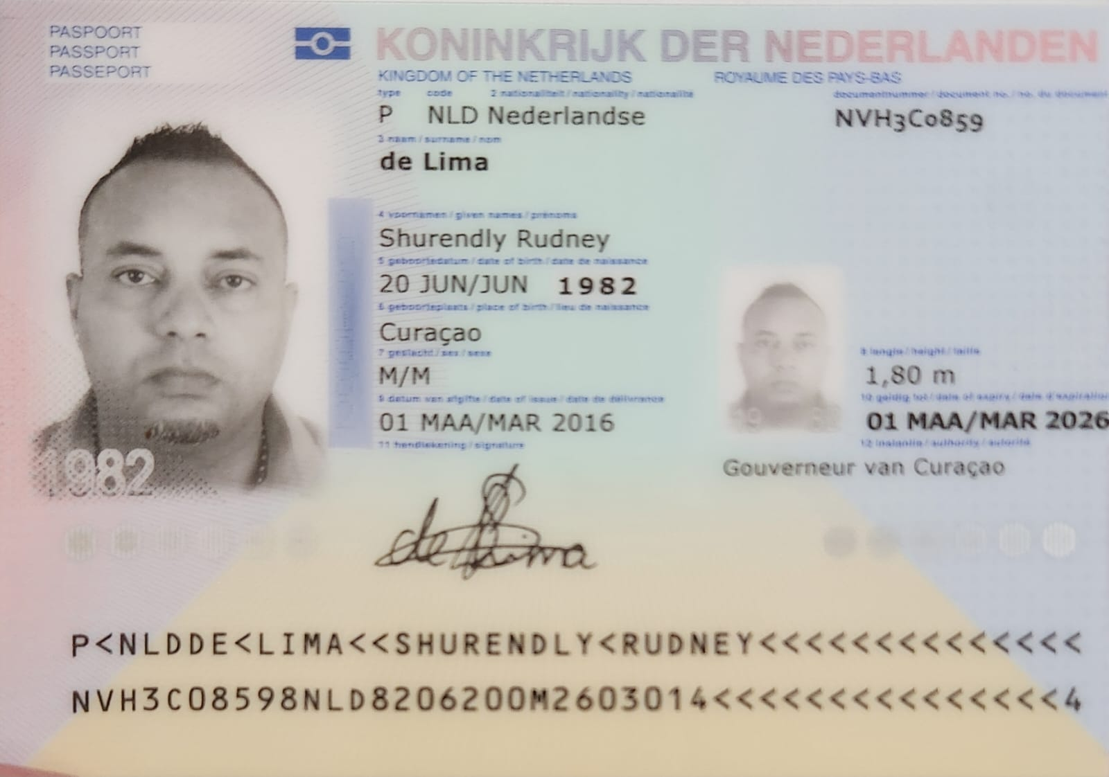
Nombre | Shurendly
Nombre | Rudney
Apellido | de lima
Apellido de casada
Género: . | Masculino
Pasaporte | NVH3C0859
Fecha de nacimiento | 20 de junio 1982
Edad | 43
Estado civil | soltero
Dirección | kaya tibourin 17-5
Nacionalidad y domicilio: | Curazao, paises bajos
Email:
Teléfono
Profesión
RH | B+
Seguro | SVB
Peso
Altura | 1.80 m
Idioma | Papiamento, Español
Estadia | 18 de octubre al 25 de octubre
Salud

PAGOS
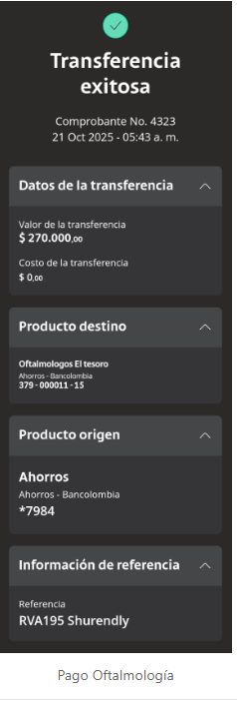
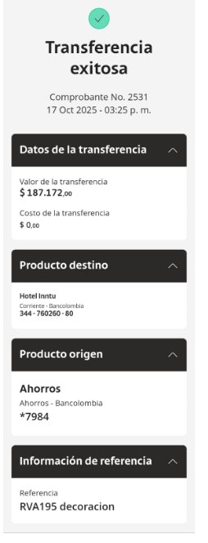
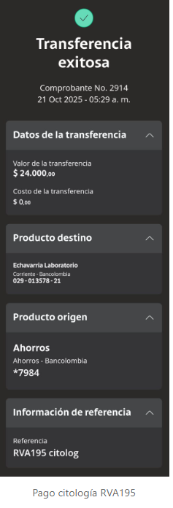
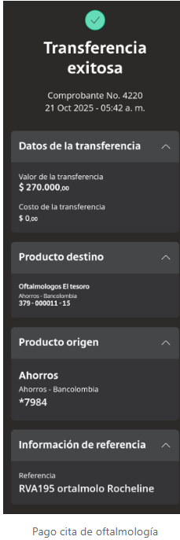
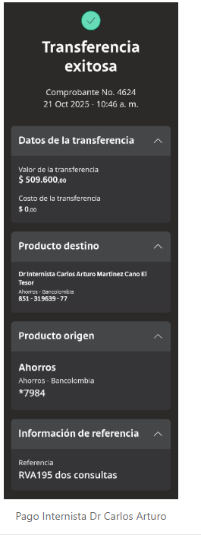
DECORACION HOTEL INNTU | CITOLOGIA ECHAVARRIA | OFTALMOLOGIA | OFTALMOLOGIA | INTERNISTA

CONFIRMACIÓN DE SERVICIOS
CONFIRMACIÓN HOTEL INNTU
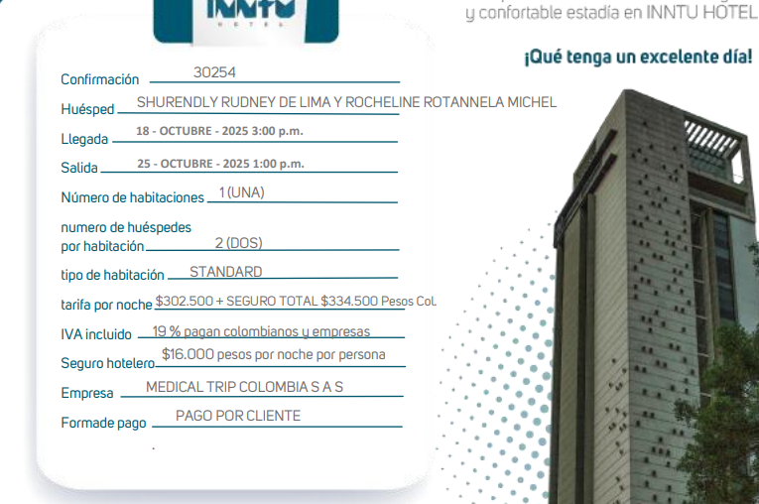
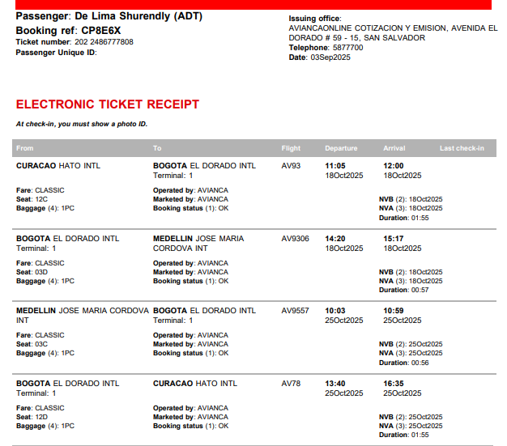

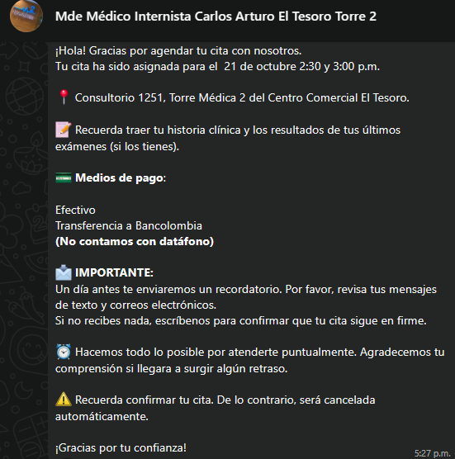
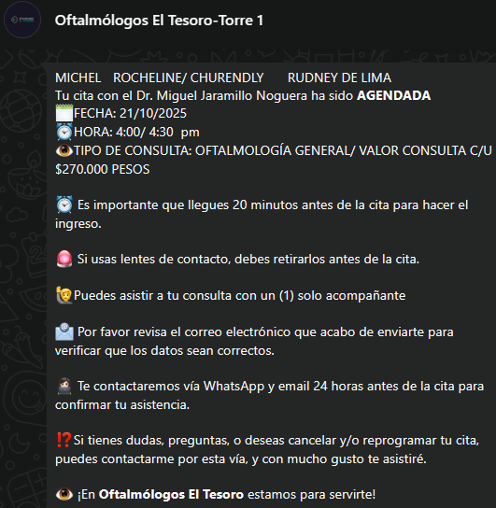
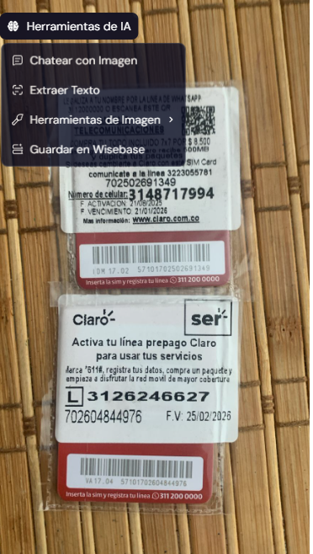
CONFIRMACIÓN MEDICINA INTERNA | CONFIRMACIÓN OFTALMOLOGIA |  | SIM CARD
VALOR DE LA CONSULTA: 260.000 | VALOR DE LA CONSULTA: 270.000
 |  | 540

 |  |  |  | 3148717994
 |  |  |  | 3126246627

VUELO
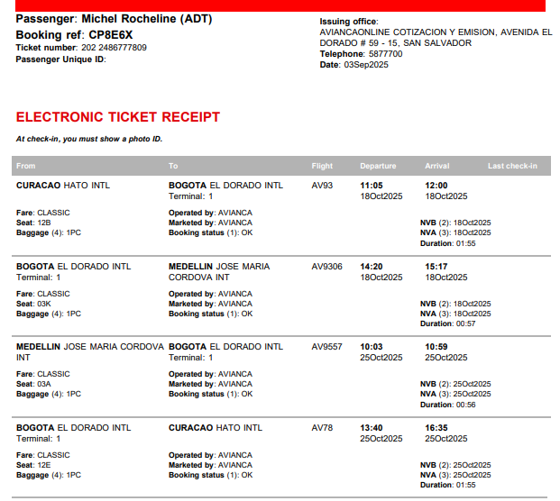
 | CP8E6X

CP8E6X

